工作表1
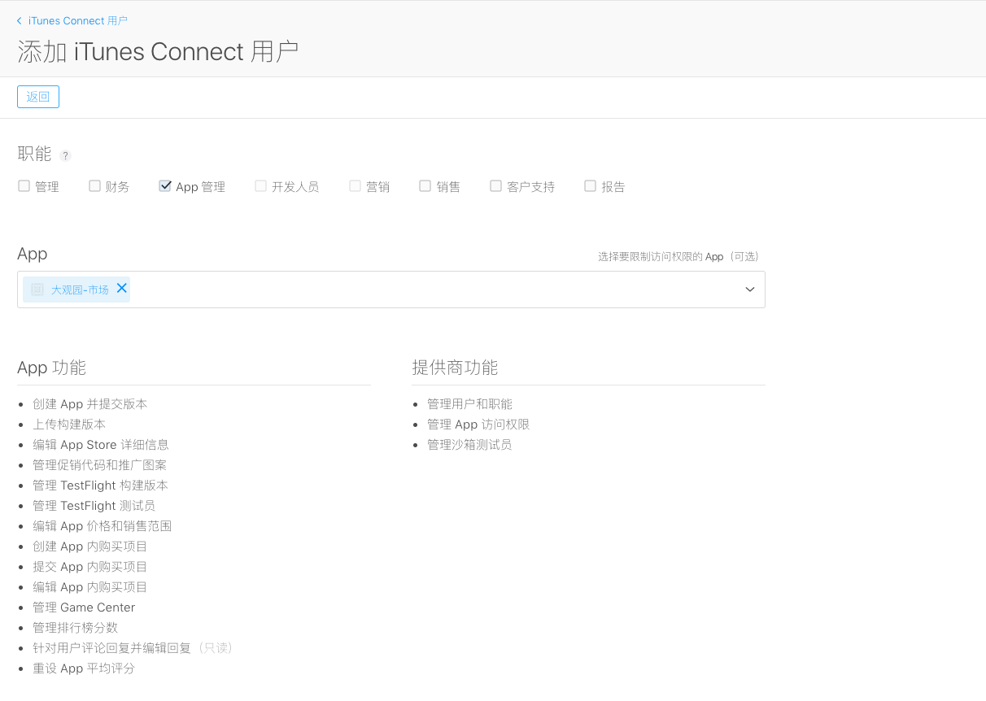
1、提供证书(开发证书、推送证书；发布证书、发布推送证书)

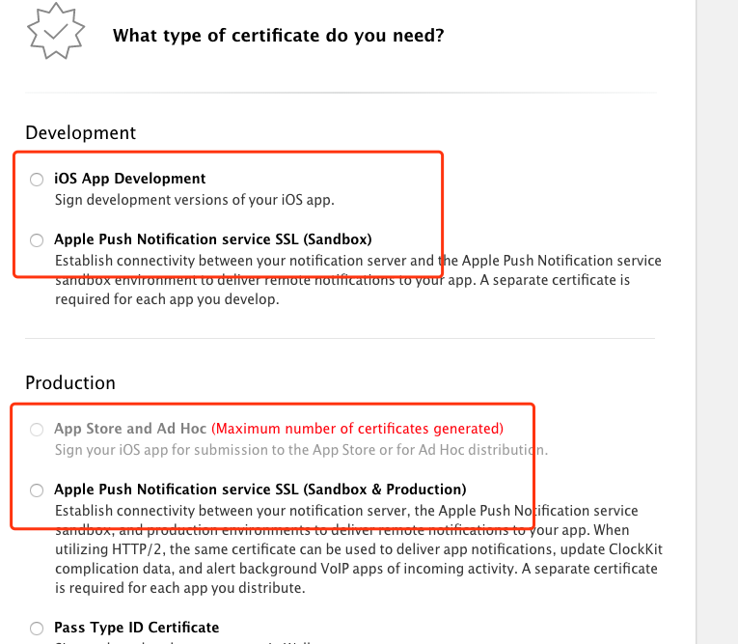

2、将测试设备加入到devices
 | name | identifier
 | iPhone | abd9eb429a90616c37cfd13815c556fa698126b6
 | 刘建龙 | 649604ba6cc758a97420f971c00929c4287fc263
 | 测试机 | 20a37efabaa2079eedba2250004c4d54afac4a13
 | Jraingo iPhone | d738d0c09506e742662135b078e283a05838eca7
 | yuguixiang | 3bb70e49d37f6c4be779a2bb7e0b793dcf63c75d
 | 阮红勇 | 1cf136979a7474df9a3cf5b7e9208bb6d32e28e3

3、生成配置文件（测试设备配置文件、appstore分发配置文件、打包成ipa文件的配置文件）

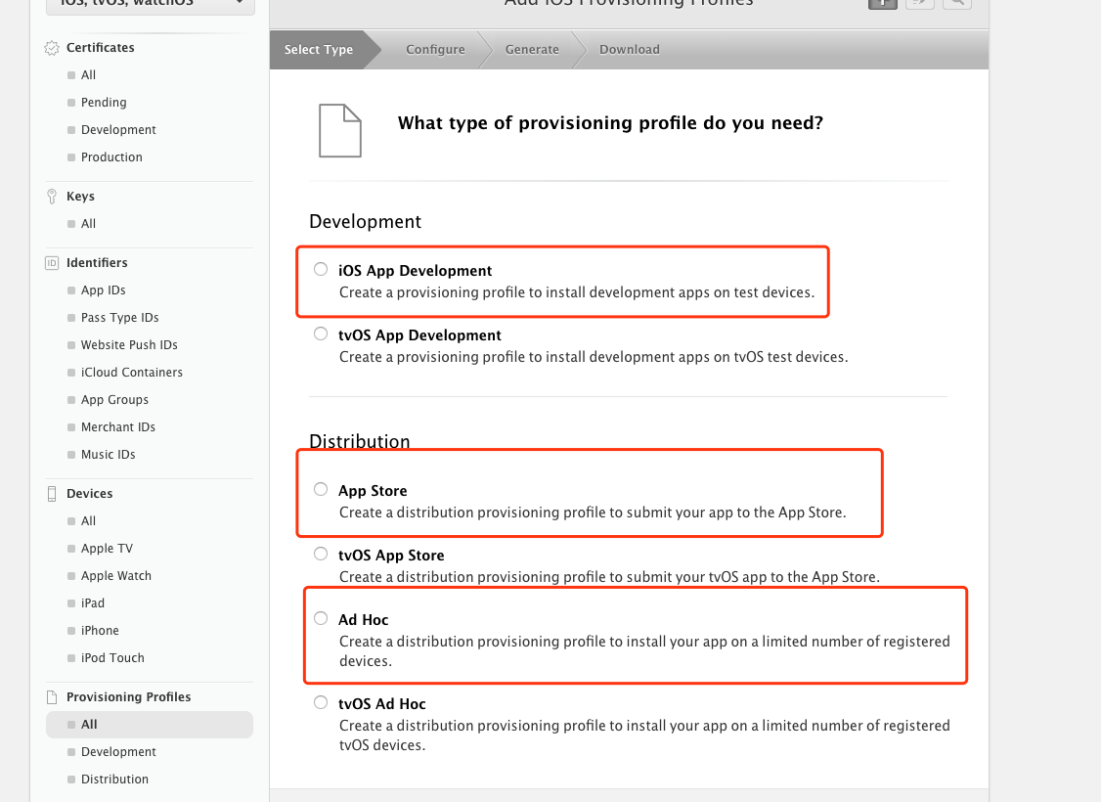

4、iTunes新建APP
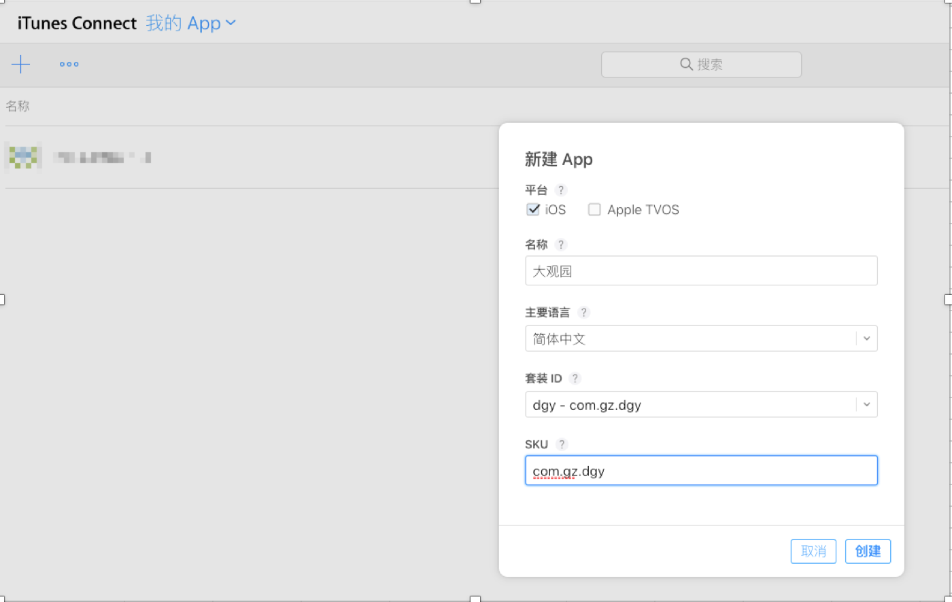
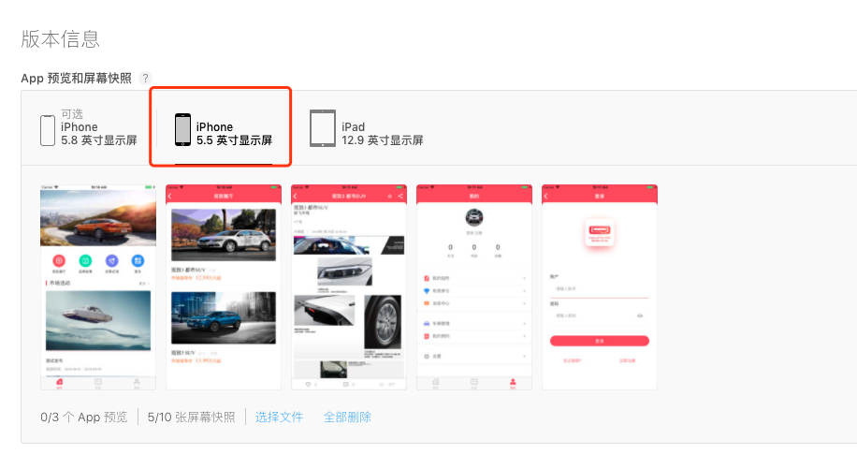

 |  |  | 用到的图片，在附件中

5、添加iTunes账号(115504218@qq.com,添加App管理权限)

